Table 1
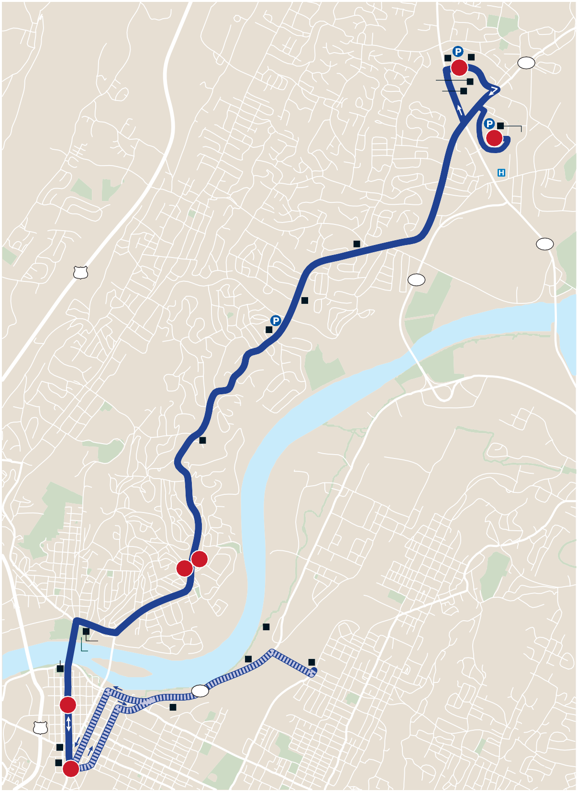
Route 16 Northgate
Northgate s Monday–Sunday / Lunes–Domingo Stockdale’s |  |  |  |  |  |  |  |  |  |  |  |  |  |  |  |  |  |  |  |  |  |  |  |  | HOLIDAY SERVICE: Route not in service on New Year’s Day, Easter, Independence Day, Labor Day, Thanksgiving
Northtowne Center 4 Home Depot Lowe’s |  |  |  |  |  |  |  |  |  |  |  |  |  |  |  |  |  |  |  |  |  | 319 3 Northgate Mall |  |  | Day and Christmas Day. On Martin Luther King, Jr. Day and Memorial Day, buses run on a Saturday schedule. / HORARIO EN DÍAS FESTIVOS: No hay ruta el día de Año Nuevo, Pascua, día de Independencia, día del Trabajo, día de Acción de Gracias y Navidad. El día de Dr. Martin Luther King, Jr. y en el día de Homenaje a los Caídos (Memorial Day) los buses viajan de acuerdo con el horario del sábado. MONDAY–FRIDAY / LUNES–VIERNES s 5:15 !- n 10:45 0-
Outbound from Downtown / Saliendo del Centro
Inbound to Downtown / De ida hacia el Centro
27 Red Bank |  |  |  |  |  |  |  | Rivermont Presbyterian Church |  |  |  |  | Highland Plaza Food City |  |  | 319 |  |  | Memorial North Park Hospital |  |  |  | 153 |  | 1 2 3 | 3 4 5 6
AM | G-5:15 9 | 5:30 6:00 |  |  | 5:40 6:10 |  | 6:00 6:30 |  | AM | 6:00 6:30 |  |  |  | 6:05 6:35 | 6:20 6:50 |  |  | 6:35 7:05 |  |  | 9 9
 | 9 9 | 6:30 7:00 |  |  | 6:40 7:10 |  | 7:00 7:30 |  |  | 7:00 7:30 |  |  |  | 7:05 7:35 | 7:20 7:50 |  |  | 7:35 8:05 |  |  | 9 9
 | 9 9 | 7:35 8:10 |  |  | 7:45 8:20 |  | 8:05 8:40 |  |  | 8:05 8:40 |  |  |  | 8:10 8:45 | 8:25 9:00 |  |  | 8:40 9:15 |  |  | 9 9
 | 9 G-8:50 | 8:35 9:05 |  |  | 8:45 9:15 |  | 9:05 9:40 |  |  | 9:05 9:40 |  |  |  | 9:10 9:45 | 9:25 10:00 |  |  | 9:40 10:15 |  |  | 9 9
 | G-9:25 9 | 9:40 10:15 |  |  | 9:50 10:25 |  | 10:15 10:50 |  |  | 10:15 10:50 |  |  |  | 10:20 10:55 | 10:35 11:10 |  |  | 10:50 11:25 |  |  | 9 9
 | G-10:30 9 | 10:45 11:15 |  |  | 10:55 11:25 |  | 11:20 11:50 |  |  | 11:20 11:50 |  |  |  | 11:25 11:55 | 11:40 12:10 |  |  | 11:55 12:25 |  |  | 9 G-12:40
 | 9 G-12:00 | 11:55 12:15 |  |  | 12:05 12:25 |  | 12:30 12:50 |  | PM | 12:30 12:50 |  |  |  | 12:35 12:55 | 12:50 1:10 |  |  | 1:05 1:25 |  |  | G-1:20 9
PM
 | G-12:25 9 | 12:40 1:20 |  |  | 12:50 1:30 |  | 1:15 1:55 |  |  | 1:15 1:55 |  |  |  | 1:20 2:00 | 1:35 2:15 |  |  | 1:50 2:30 |  |  | 9 9
 | 9 9 | 1:45 2:30 |  |  | 1:55 2:40 |  | 2:20 3:05 |  |  | 2:20 3:05 |  |  |  | 2:25 3:10 | 2:40 3:25 |  |  | 2:55 3:40 |  |  | 9 G-3:55
 | G-2:50 9 | 3:05 3:35 |  |  | 3:15 3:45 |  | 3:40 4:10 |  |  | 3:40 4:10 |  |  |  | 3:45 4:20 | 4:00 4:35 |  |  | 4:15 4:50 |  |  | 9 9
 | 9 9 | 4:00 4:20 |  |  | 4:10 4:30 |  | 4:35 4:55 |  |  | 4:35 4:55 |  |  |  | 4:40 5:00 | 4:55 5:15 |  |  | 5:10 5:30 |  |  | G-5:25 9
 | 9 9 | 4:55 5:20 |  |  | 5:05 5:30 |  | 5:30 5:55 |  |  | 5:30 5:55 |  |  |  | 5:35 6:00 | 5:50 6:15 |  |  | 6:05 *6:30 |  |  | G-6:25 9
 | 9 9 | 5:55 *6:30 |  |  | 6:05 6:45 |  | 6:30 7:00 |  |  | 6:30 7:00 |  |  |  | 6:35 7:05 | 6:50 7:20 |  |  | 7:05 *7:30 |  |  | G-7:20 9
 | 9 9 | *7:30 *8:30 |  |  | 7:45 8:45 |  | 8:00 9:00 |  |  | 8:00 9:00 |  |  |  | 8:05 9:05 | 8:20 9:20 |  |  | *8:30 *9:30 |  |  | 9 9
 | 9 | *9:30 |  |  | 9:45 |  | 10:00 |  |  | 10:00 |  |  |  | 10:05 | 10:20 |  |  | 10:30 |  |  | G-10:45
Renaissance Park Tennessee |  |  | North Chattanooga North Shore |  |  |  |  | Continental Apts. 5 2 Food Bank |  |  |  |  |  |  |  |  |  |  |  | NORTH NORTE LEGEND Regular Route Ruta Regular To/From Garage Desde/Hacia Garaje 1 Timepoint Horario de paradas Connection Point Punto de conexión
Aquarium 4th 6th 6 27 |  |  |  | Coolidge Park |  |  | Riverside Center 58 CSAS |  |  |  |  | CARTA |  |  |  |  | 1,2,3 |  |  |  | Connecting Routes Rutas de conexíon Park & Ride Lot %STACIONAMIENTO PARA usuarios de transporte colectivo Point of Interest Punto de interés ©2018, CARTA |  |  | G- Indicates when the bus leaves or arrives at the CARTA Garage. See To/From Garage routing on map. / Indica cuándo el bus sale o llega al garaje de CARTA. Ver en el mapa la ruta de servicio Desde/Hacia Garaje. * Indicates trips where buses line up on Market Street for ease in transferring to other routes. /
EPB TVA 1 |  |  |  |  |  |  |  |  |  |  | $ESIGN BY 3MARTMAPS, )NC. |  |  |  |  |  |  |  |  |  |  |  |  | Indica viajes donde los buses forman una línea en Market Street para facilitar el trasbordo hacia otras rutas. Schedules continued next page / Los horarios siguen en la próxima página
Page 62 |  |  |  |  |  | 423-@2@-1473 s WWW-GOCARTA-ORG Chattanooga Area Regional Transportation Authority |  |  |  |  |  |  |  |  |  |  |  |  |  |  |  |  |  |  |  |  | Page 63

Table 2
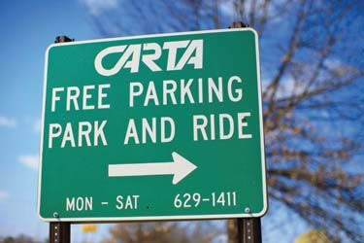
Route 16 Northgate Fa Please see map on page 62 vor ver el mapa en la página 62
Route 16 Northgate Fa Please see map on page 62 vor ver el mapa en la página 62
Continued from previous page / Continuación de la página anterior Continued from previous page / Continuación de la página anterior SATURDAY / SÁBADO s ð:40 !- n 10:45 0- SUNDAY / DOMINGO s 8:45 !- n 8:00 0-
Outbound from Downtown / Saliendo del Centro
Inbound to Downtown / De ida hacia el Centro
Outbound from Downtown / Saliendo del Centro
Inbound to Downtown / De ida hacia el Centro
1 2 3 |  |  |  |  |  |  |  | 3 4 5 6 |  |  |  |  |  | 1 2 3 | 3 4 5 6
AM | G-6:40 9 | 6:55 7:40 | 7:05 7:50 |  | 7:25 8:10 | AM | 7:25 8:10 |  | 7:35 8:15 | 7:50 8:30 |  | 8:00 8:40 | 9 9
 | 9 9 | 8:15 9:00 | 8:25 9:10 |  | 8:45 9:30 |  | 8:45 9:30 |  | 8:50 9:40 | 9:05 9:55 |  | 9:15 10:05 | G-9:30 9
 | 9 9 | 9:40 10:20 | 9:50 10:30 |  | 10:10 10:50 |  | 10:10 10:50 |  | 10:15 11:00 | 10:30 11:15 |  | 10:40 11:25 | G-10:55 9
 | 9 9 | 11:05 11:45 | 11:15 11:55 |  | 11:40 12:20 |  | 11:40 12:20 |  | 11:45 12:25 | 12:00 12:40 |  | 12:15 12:55 | 9 9
 |  |  |  |  |  | PM
PM | 9 9 | 12:25 1:15 | 12:35 1:25 |  | 1:00 1:50 |  | 1:00 1:50 |  | 1:05 1:55 | 1:20 2:10 |  | 1:35 2:25 | 9 G-2:40
 | 9 9 | 1:55 2:35 | 2:05 2:45 |  | 2:30 3:10 |  | 2:30 3:10 |  | 2:35 3:15 | 2:50 3:30 |  | 3:05 3:45 | G-3:20 G-4:00
 | G-2:45 21 | 3:00 3:30 | 3:10 3:40 |  | 3:35 4:05 |  | 3:35 4:05 |  | 3:40 4:10 | 3:55 4:25 |  | 4:10 4:40 | 9 9
 | 9 9 | 4:10 4:40 | 4:20 4:50 |  | 4:45 5:15 |  | 4:45 5:15 |  | 4:55 5:20 | 5:10 5:35 |  | 5:20 5:45 | 9 G-6:00
 | 9 9 | 5:10 5:40 | 5:20 5:50 |  | 5:45 6:15 |  | 5:45 6:15 |  | 5:50 6:20 | 6:05 6:35 |  | 6:20 6:45 | 9 G-7:00
 | G-5:50 9 | 6:05 *6:30 | 6:15 6:40 |  | 6:40 7:00 |  | 6:40 7:00 |  | 6:45 7:05 | 7:00 7:20 |  | 7:10 *7:30 | 9 4
 | 9 16 16 | *7:30 *8:30 *9:30 | 7:40 8:40 9:40 |  | 8:00 9:00 10:00 |  | 8:00 9:00 10:00 |  | 8:05 9:05 10:05 | 8:15 9:15 10:20 |  | 8:25 9:25 10:30 | 16 16 G-10:45
AM | G-8:45 9 | *9:00 *10:10 | 9:15 10:25 |  | 9:35 10:45 | AM | 9:35 10:45 |  | 9:40 10:50 | 9:55 11:05 | *10:10 *11:20 |  | 9 9
 | 9 G-12:15 | *11:20 *12:30 | 11:35 12:45 |  | 11:55 1:05 |  | 11:55 1:05 |  | 12:00 1:10 | 12:15 1:25 | *12:30 *1:40 |  | 9 9
PM |  |  |  |  |  | PM
 | 9 9 | *1:40 *2:50 | 1:55 3:05 |  | 2:15 3:25 |  | 2:15 3:25 |  | 2:20 3:30 | 2:35 3:45 | *2:50 *4:00 |  | 9 9
 | G-3:55 9 | 4:10 *5:20 | 4:25 5:35 |  | 4:45 5:55 |  | 4:45 5:55 |  | 4:50 6:00 | 5:05 6:15 | *5:20 *6:30 |  | 9 9
 | 9 | *6:30 | 6:45 |  | 7:05 |  | 7:05 |  | 7:10 | 7:25 | 7:40 |  | G-8:00
G- Indicates when the bus leaves or arrives at the CARTA Garage. See To/From Garage routing on map. / Indica cuándo el bus sale o llega al garaje de CARTA. Ver en el mapa la ruta de servicio Desde/Hacia Garaje. * Indicates trips where buses line up on Market Street for ease in transferring to other routes. / Indica viajes donde los buses forman una línea en Market Street para facilitar el trasbordo hacia otras rutas.

G- Indicates when the bus leaves or arrives at the CARTA Garage. See To/From Garage routing on map. / Indica cuándo el bus sale o llega al garaje de CARTA. Ver en el mapa la ruta de servicio Desde/Hacia Garaje. * Indicates trips where buses line up on Market Street for ease in transferring to other routes. / Indica viajes donde los buses forman una línea en Market Street para facilitar el trasbordo hacia otras rutas.
Page 64 |  |  |  | 423-@2@-1473 s WWW-GOCARTA-ORG |  |  |  |  |  |  |  |  |  | Chattanooga Area Regional Transportation Authority Page 65

